Sheet1
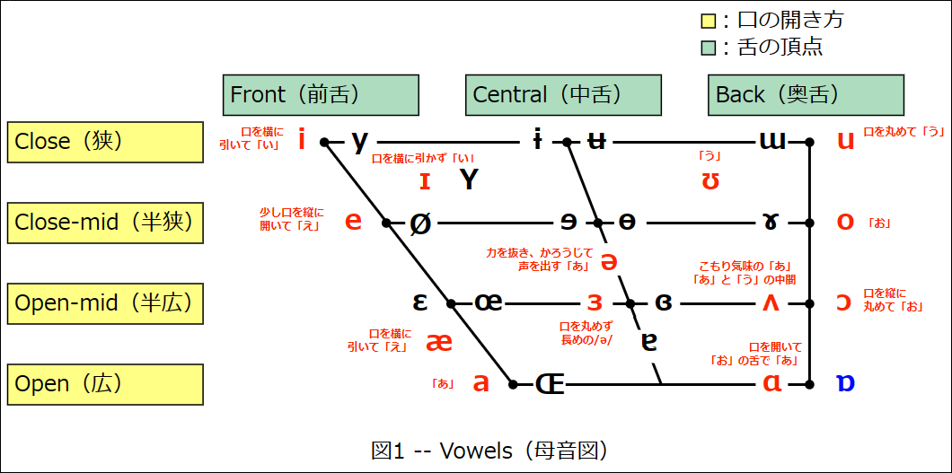
 |  |  |  | ①両唇（りょうしん）
 |  |  |  | ②歯茎（しけい）
 |  |  |  | ③後部歯茎（こうぶしけい）
 |  |  |  | ④硬口蓋（こうこうがい）
 |  |  |  | ⑤軟口蓋（なんこうがい）
 |  |  |  | ⑥唇歯（しんし）
 |  |  |  | ⑦歯（し）
 |  |  |  | ⑧声門（せいもん）

記号 | 調音様式 | 調音位置 | 有声音/無声音 | 音のイメージ |  |  | 左側が非円唇、右側が円唇
[p] | 破裂音 | ①両唇音 | 無声音 | 「ぷっ」 | Three free throws | Fresh fried fish
[b] |  |  | 有声音 | 「ぶっ」 | /θríː/ /fríː/ /θroz/ | /fréʃ/ /frάɪd/ /fíʃ/
[t] |  | ②歯茎音 | 無声音 | 「たてぃとぅてと」の「た」の音
[d] |  |  | 有声音 | 「だでぃどぅでど」の「だ」の音 | Stupid superstition | Specific Pacific
[k] |  | ⑤軟口蓋音 | 無声音 | 「くっ」 | /st(j)úːpɪd/ /sùːpɚstíʃən/ | /spɪsífɪk/ /pəsífɪk/
[g] |  |  | 有声音 | 「ぐっ」
[f] | 摩擦音 | ⑥唇歯音 | 無声音 | 上の前歯と下唇で、声を出さない「ふー」 | Eddie edited it. | Truly rural
[v] |  |  | 有声音 | 上の前歯と下唇で、声を出す「う゛ー」 | /édi/ /ˈɛdʌtʌd/ /ít/ | /trúːli/ /rˈʊ(ə)rəl/
[ɵ] |  | ⑦歯音 | 無声音 | 舌を上の前歯に当てて「すー」
[ð] |  |  | 有声音 | 舌を上の前歯に当てて「ずー」 | This is the sushi chef. | Which witch is which?
[s] |  | ②歯茎音 | 無声音 | 「さすぃすせそ」の「さ」の音 | /ðís/ /ɪz/ /ðə/ /ʃéf/ | /(h)wítʃ/ /wítʃ/ /(h)wítʃ/ /ɪz/
[z] |  |  | 有声音 | 「ざずぃずぜぞ」の「ざ」の音
[ʃ] |  | ③後部歯茎音 | 無声音 | 「しゃししゅしぇしょ」の「し」の音 | Fuzzy Wuzzy was a bear. | Vincent vowed vengeance.
[ʒ] |  |  | 有声音 | 「じゃじじゅじぇじょ」の「じ」の音 | /fˈʌzi/ /ˈwʊzi/ /wəz/ /ə/ /béɚ/ | /vínsnt/ /vaʊd/ /véndʒəns/
[h] |  | ⑧声門（音） | 無声音 | 「はへほ」の音と、「ひ」と「ふ」は口の奥から出す音
[ʧ] | 破擦音 | ③後部歯茎音 | 無声音 | 「ちゃっちっちゅっちぇっちょっ」の「ち」の音 | "Young King-Kong" and "The Ring" | Even a worm will turn
[ʤ] |  |  | 有声音 | 「ぢゃっぢっぢゅっぢぇっぢょっ」の「ぢ」の音 | /jˈʌŋ/ /kíŋ/ /kˈɔːŋ/ /ən(d)/ /ðə/ /ríŋ/ | /íːv(ə)n/ /ə/ /wˈɚːm/ /wíl/ /tˈɚːn/
[m] | 鼻音 | ①両唇音 | 有声音 | 唇を閉じて「ん」、「ん～ま」の「ん」
[n] |  | ②歯茎音 | 有声音 | 前歯の根元を舌で閉じて「ん」、「ん～な」の「ん」 | A big black bug bit a big black bear.
[ŋ] |  | ⑤軟口蓋音 | 有声音 | 口を開けて口の奥で舌を閉じて「ん」 | /ə/ /bíg/ /blˈæk/ /bˈʌg/ /bít/ /ə/ /blˈæk/ /béɚ/
[l] | 側（面）音 | ②歯茎音 | 有声音 | 舌先を歯の根元の歯茎につけて「る」
[r] | 接近音 | ③後部歯茎音 | 有声音 | 舌を引いて「る」、舌の根元の側面は上口蓋に触れる | There is the cop with the cap on the cup
[w] |  | ①・⑤（両）唇軟口蓋音 | 有声音 | 口を丸めて「わ」でわずかに口を開く音、「ぅわ」の音 | /ðéɚ/ /ɪz/ /ðə/ /kɑp/ /wìð/ /ðə/ /kˈæp/ /ɔːn/ /ðə/ /kˈʌp/
[j] |  | ④硬口蓋音 | 有声音 | 力強い舌と天井が狭い「やゆよ」

